Consignes
0) Installer Analysis Toolpack

Dans l'onglet TD nous allons travailler sur la series temporelle Y qui affiche l'evolution d' une certaine mesure tout au long tu temps (chaque jour)
 | Fichier-> Options -> Compléments -> Analysis Toolpack -> installer si nécessaire (double click et puis cocher)

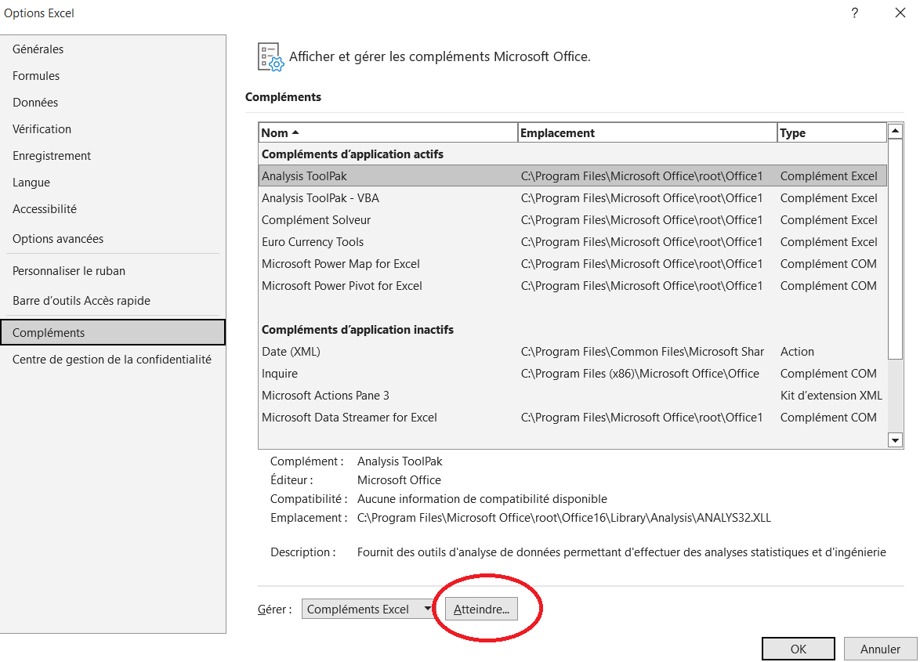
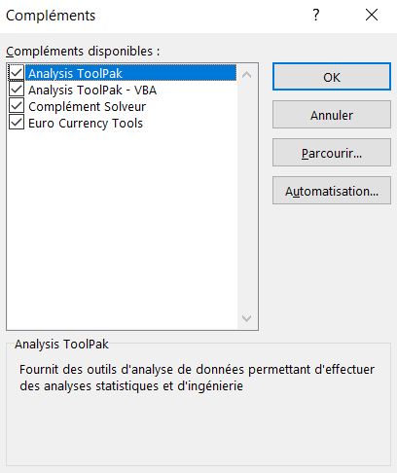
1) Integrer la TS Y ? Est-elle stationnaire?

2) Créer le graphe de la version intégrée? Qu'est ce que on peut dire ?

3) Calculer et créer le diagramme ACF de la series, qu'est que on peut dire ?

4) Appliquer une régressione linaire à la versione intégré de la séries, on anlyse l'equation obtenu.

5) Calculer la PACF de la series, qu'est que on peut dire ?

TD
Date | Time | Y
2020-11-01 | 1 | 6.01
2020-11-02 | 2 | 6.42
2020-11-03 | 3 | 6.00
2020-11-04 | 4 | 6.30
2020-11-05 | 5 | 7.13
2020-11-06 | 6 | 7.07
2020-11-07 | 7 | 7.57
2020-11-08 | 8 | 7.91
2020-11-09 | 9 | 8.18
2020-11-10 | 10 | 8.15
2020-11-11 | 11 | 8.67
2020-11-12 | 12 | 8.79
2020-11-13 | 13 | 7.93
2020-11-14 | 14 | 8.34
2020-11-15 | 15 | 8.20
2020-11-16 | 16 | 8.10
2020-11-17 | 17 | 7.93
2020-11-18 | 18 | 7.53
2020-11-19 | 19 | 7.72
2020-11-20 | 20 | 7.55
2020-11-21 | 21 | 7.51
2020-11-22 | 22 | 6.94
2020-11-23 | 23 | 6.81
2020-11-24 | 24 | 6.84
2020-11-25 | 25 | 7.28
2020-11-26 | 26 | 6.58
2020-11-27 | 27 | 6.92
2020-11-28 | 28 | 6.39
2020-11-29 | 29 | 7.01
2020-11-30 | 30 | 6.87
2020-12-01 | 31 | 7.24
2020-12-02 | 32 | 7.18
2020-12-03 | 33 | 6.97
2020-12-04 | 34 | 7.48
2020-12-05 | 35 | 7.97
2020-12-06 | 36 | 8.09
2020-12-07 | 37 | 8.57
2020-12-08 | 38 | 8.98
2020-12-09 | 39 | 9.65
2020-12-10 | 40 | 9.34
2020-12-11 | 41 | 9.47
2020-12-12 | 42 | 10.53
2020-12-13 | 43 | 10.39
2020-12-14 | 44 | 11.11
2020-12-15 | 45 | 11.15
2020-12-16 | 46 | 10.96
2020-12-17 | 47 | 11.29
2020-12-18 | 48 | 11.61
2020-12-19 | 49 | 12.57
2020-12-20 | 50 | 12.72
2020-12-21 | 51 | 12.65
2020-12-22 | 52 | 12.30
2020-12-23 | 53 | 12.30
2020-12-24 | 54 | 11.98
2020-12-25 | 55 | 12.36
2020-12-26 | 56 | 12.37
2020-12-27 | 57 | 11.91
2020-12-28 | 58 | 11.70
2020-12-29 | 59 | 11.34
2020-12-30 | 60 | 11.67
2020-12-31 | 61 | 11.62
2021-01-01 | 62 | 11.34
2021-01-02 | 63 | 11.69
2021-01-03 | 64 | 11.15
2021-01-04 | 65 | 10.68
2021-01-05 | 66 | 10.77
2021-01-06 | 67 | 11.01
2021-01-07 | 68 | 10.73
2021-01-08 | 69 | 10.81
2021-01-09 | 70 | 10.10
2021-01-10 | 71 | 11.14
2021-01-11 | 72 | 11.46
2021-01-12 | 73 | 11.78
2021-01-13 | 74 | 11.46
2021-01-14 | 75 | 12.45
2021-01-15 | 76 | 11.81
2021-01-16 | 77 | 12.74
2021-01-17 | 78 | 13.07
2021-01-18 | 79 | 13.15
2021-01-19 | 80 | 13.97
2021-01-20 | 81 | 13.39
2021-01-21 | 82 | 14.07
2021-01-22 | 83 | 14.89
2021-01-23 | 84 | 14.75
2021-01-24 | 85 | 14.62
2021-01-25 | 86 | 15.16
2021-01-26 | 87 | 15.27
2021-01-27 | 88 | 15.71
2021-01-28 | 89 | 15.82
2021-01-29 | 90 | 16.57
2021-01-30 | 91 | 15.94
2021-01-31 | 92 | 16.77
2021-02-01 | 93 | 16.55
2021-02-02 | 94 | 16.23
2021-02-03 | 95 | 16.41
2021-02-04 | 96 | 15.60
2021-02-05 | 97 | 15.46
2021-02-06 | 98 | 16.17
2021-02-07 | 99 | 15.91
2021-02-08 | 100 | 15.35
2021-02-09 | 101 | 15.41
2021-02-10 | 102 | 15.53
2021-02-11 | 103 | 15.42
2021-02-12 | 104 | 15.51
2021-02-13 | 105 | 14.79
2021-02-14 | 106 | 14.75
2021-02-15 | 107 | 14.93
2021-02-16 | 108 | 14.97
2021-02-17 | 109 | 14.22
2021-02-18 | 110 | 14.73
2021-02-19 | 111 | 14.65
2021-02-20 | 112 | 15.51
2021-02-21 | 113 | 15.28
2021-02-22 | 114 | 15.95
2021-02-23 | 115 | 16.20
2021-02-24 | 116 | 16.58
2021-02-25 | 117 | 16.37

Equations utiles
